認可外保育施設の利用者様情報（入力用）
①このシートの黄色の色塗り部分を入力してください。
②入力したら、下記の「計算シート」に移動してください。
利用者様情報入力シート

項番 |  | 入力情報 |  |  |  |  |  |  |  |  |  | 入力例 | 備考
請求日 |  |  |  |  |  |  |  |  |  |  |  | 2020-01-28 | 請求書の提出日を入力してください。
1 | 施設等利用給付認定保護者（請求者）情報
 | 1 | 保護者名（漢字） |  |  |  |  |  |  |  |  |  | 滝沢 太郎
 | 2 | 保護者名（フリガナ） |  |  |  |  |  |  |  |  |  | タキザワ タロウ
 | 3 | 認定こどもとの続柄 |  |  |  |  |  |  |  |  |  | 父
 | 4 | 生年月日 |  |  |  | 年 |  |  | 月 |  | 日 | 1997-03-09
 | 5 | 現住所 |  |  |  |  |  |  |  |  |  | 滝沢市中鵜飼55番地
 | 6 | 電話番号 |  |  |  |  |  |  |  |  |  | 019-656-6520
2 | 認定子ども情報
 | 1 | 認定こども名（漢字） |  |  |  |  |  |  |  |  |  | 滝沢 花子
 | 2 | 認定こども名（フリガナ） |  |  |  |  |  |  |  |  |  | タキザワ ハナコ
 | 3 | 生年月日 |  |  |  | 年 |  |  | 月 |  | 日 | 2016-11-22
 | 4 | 認定種別 | 第2号 |  | 第3号 |  |  |  |  |  |  | 第2号 | ※該当に○を入力してください。
 |  |  |  |  |  |  |  |  |  |  |  | ○ | 自動入力されます。
 | 5 | 住所 | 現住所の通り |  | 転入した |  |  |  | 転出した |  |  | 現住所の通り | ※該当に○を入力してください。
 |  |  |  |  |  |  |  |  |  |  |  | ○
 | 6 | 転入・転出日 | 令和 |  |  | 年 |  |  | 月 |  | 日 |  | 転入・転出の場合は、転入・転出日の記入をお願いします。
3 | 振込先情報
 | 1 | 預金種目 |  | 銀行・信用金庫 |  |  |  |  |  | 支店 |  | 岩手銀行
 |  |  |  | 農協・信用組合 |  |  |  |  |  | 出張所 |  | 山岸支店
 |  |  | 普通 |  |  |  | 当座 |  |  |  |  |  | ※該当に○を入力してください。
 |  |  |  |  |  |  |  |  |  |  |  | ○
 | 2 | 口座番号 |  |  |  |  |  |  |  |  |  | 1234567
 | 3 | 口座名義（カタカナ） | 0 |  |  |  |  |  |  |  |  | タキザワ タロウ | ※認定保護者の配偶者名義の口座を指定する場合は委任状が必要です。
4 | 利用した認可外保育施設・一時預かり事業・病児保育・子育て援助活動支援事業を記入（複数記入可）
 | 1-1 | 施設名 |  |  |  |  |  |  |  |  |  | ○○託児所 | クリックして通所している施設を選択してください。
 | 1-2 | 施設名（フリガナ） | #N/A |  |  |  |  |  |  |  |  | ○○タクジショ | 自動入力されます。
 | 1-3 | 施設住所（郵便番号） | #N/A |  |  |  |  |  |  |  |  | 020-0０66
 | 1-4 | 施設住所 | #N/A |  |  |  |  |  |  |  |  | 盛岡市上田1丁目2－16
 | 1-5 | 電話番号 | #N/A |  |  |  |  |  |  |  |  | 019-652-6360
 | 1-6 | 契約利用料 | 月額 |  | 日額 |  |  |  | 時間額 |  |  | 月額 | ※該当に○を入力してください。
 |  |  |  |  |  |  |  |  |  |  |  | ○
 |  |  |  | 円 |  |  |  | 円 |  |  | 円 | 30,000
 | 2-1 | 施設名 |  |  |  |  |  |  |  |  |  |  | ※複数の施設を利用した場合はこちらに入力をしてください。
 | 2-2 | 施設名（フリガナ）
 | 2-3 | 施設住所（郵便番号）
 | 2-4 | 施設住所
 | 2-5 | 電話番号
 | 2-6 | 契約利用料 | 月額 |  | 日額 |  |  |  | 時間額

 |  |  |  | 円 |  |  |  | 円 |  |  | 円
 | 3-1 | 施設名
 | 3-2 | 施設名（フリガナ）
 | 3-3 | 施設住所（郵便番号）
 | 3-4 | 施設住所
 | 3-5 | 電話番号
 | 3-6 | 契約利用料 | 月額 |  | 日額 |  |  |  | 時間額

 |  |  |  | 円 |  |  |  | 円 |  |  | 円
 | 4-1 | 施設名
 | 4-2 | 施設名（フリガナ）
 | 4-3 | 施設住所（郵便番号）
 | 4-4 | 施設住所
 | 4-5 | 電話番号
 | 4-6 | 契約利用料 | 月額 |  | 日額 |  |  |  | 時間額

 |  |  |  | 円 |  |  |  | 円 |  |  | 円
 | 5-1 | 施設名
 | 5-2 | 施設名（フリガナ）
 | 5-3 | 施設住所（郵便番号）
 | 5-4 | 施設住所
 | 5-5 | 電話番号
 | 5-6 | 契約利用料 | 月額 |  | 日額 |  |  |  | 時間額

 |  |  |  | 円 |  |  |  | 円 |  |  | 円
 | 6-1 | 施設名
 | 6-2 | 施設名（フリガナ）
 | 6-3 | 施設住所（郵便番号）
 | 6-4 | 施設住所
 | 6-5 | 電話番号
 | 6-6 | 契約利用料 | 月額 |  | 日額 |  |  |  | 時間額

 |  |  |  | 円 |  |  |  | 円 |  |  | 円

計算シート
③このシートの黄色の色塗り部分について入力してください。
【認可外施設等】無償化対象額計算シート
１ 実際に施設に支払った金額
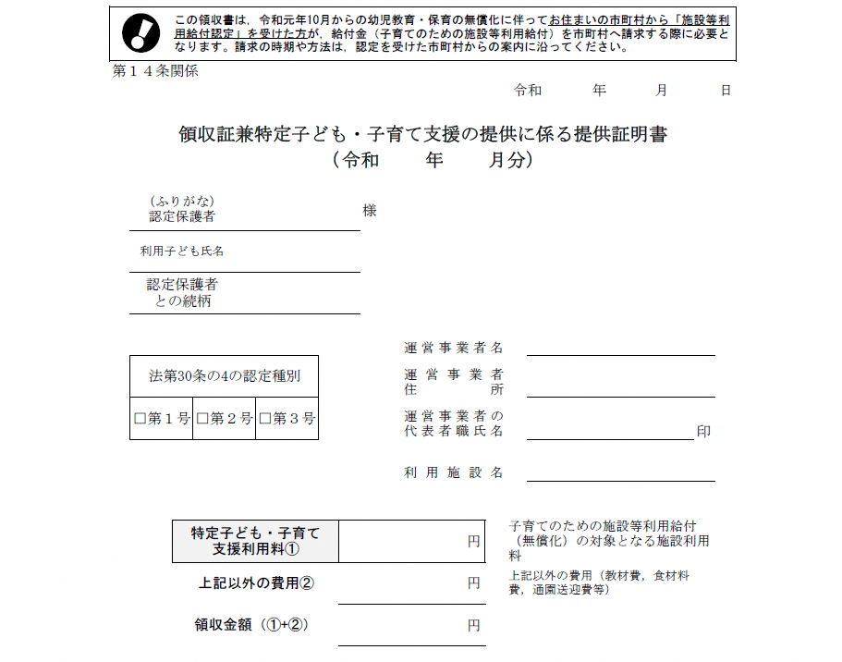
領収証兼特定子ども・子育て支援の提供に係る提供証明書

 | ① ７月分 | 円
 | ② ８月分 | 円
 | ③ ９月分 | 円

こちらの金額を月ごとに右の①～③の欄にご記入ください。
※認可外保育施設以外の施設を利用した場合はその分の合計額を右の④～⑥にご記入ください。
 | ④ ７月分 | 円
 | ⑤ ８月分 | 円
 | ⑥ ９月分 | 円

２ 月額補助上限額
３７，０００円（０～２歳児は４２，０００円）×月で認定を受けていた日数÷月の日数（１０円未満は切り捨て）
例：７月１４日に滝沢市に転入し、同日に無償化認定を受けた場合
７月の上限額→３７，０００円×１８日÷３１日≒２１，４８０円
８月の上限額→３７，０００円×３１日÷３１日＝３７，０００円
９月の上限額→３７，０００円×３０日÷３０日＝３７，０００円
 | ⑦ ７月分 | 円
上記のように計算を行い、右の⑦～⑨の欄にご記入ください。 | ⑧ ８月分 | 円
 | ⑨ ９月分 | 円
④色塗り部分を入力したら、「請求書」シートに移り、不備等がなければ印刷を行い、押印のうえ、施設に提出してください。

